1
工程款支付证书 |  |  |  |  |  |  |  |  |  |  |  |  |  |  | 本次
工程名称 |  | 江门市2017年交通拥堵及事故黑点改善服务项目 |  |  |  |  |  |  |  |  | ERP编号 | 8755 | 档案编号 | CD2017-115 | CD2017-115 | 110 | 8755 | 江门市2017年交通拥堵及事故黑点改善服务项目 | 2017.11.23 | 4722852.50 | 潘美洲 | 26日历天 | 广东省 江门市 | 广东公司杨学良18998374238 | 中标 | 中标
合同金额 |  | 4,722,852.50 |  | 中标 日期 | 2017.11.23 |  | 已 供 工程资料 | 中标通知书、合同 |  |  |  | 庐江 | 责任 单位 | 广东杨学良18998374238
决算金额 |  |  |  | 竣工 日期 |  |  |  |  |  |  |  | 合肥 | 责任人 | 陈 扬13570299652
序号 | 工程款到账 |  |  | 开票情况 |  | 管理费 |  | 代缴税金 | 其他扣款 |  | 预留款 |  | 实际支付
 | 日期 | 账户 | 金额 | 日期 | 金额 | 比例 | 金额 | 金额 | 金额 | 备注 | 金额 | 备注 | 户名 | 金额
1 | 2018-04-04 | 中 | 4,486,709.88 | 2018-02-05 | 4,486,709.88 | 0.5%全扣 | 23,615.00 | 93,991.00 | 6,500.00 | 代垫税金利息 |  |  | 杨学良(代转材料） | 305,620.88
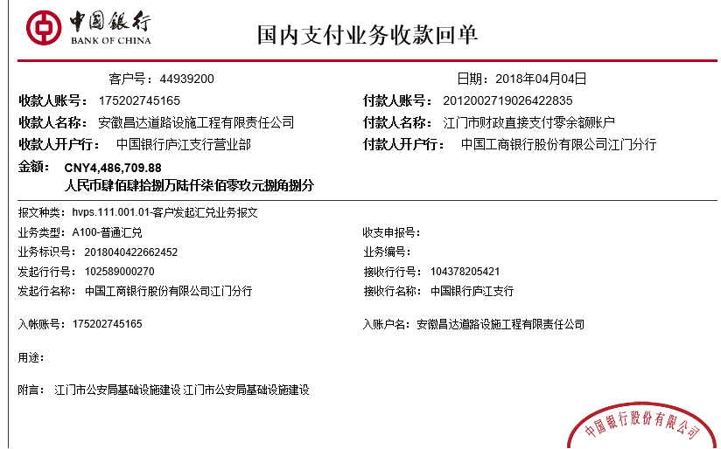
 |  |  |  |  |  |  |  |  | 500.00 | 涉税事项 |  |  | 4.9材料 | 3,786,493.00
 |  |  |  |  |  |  |  |  |  | 代扣税金93991元 扣代垫税金利息6500元； 2018.1.9办理涉税事项报告表费用500 |  |  | 6.1材料 | 269,990.00

 |  |  |  |  |  |  |  |  |  |  |  |  |  |  | 0.5%

合计 |  | - | 4,486,709.88 | - | 4,486,709.88 | - | 23,615.00 | 93,991.00 | 7,000.00 | - | 0.00 | - | - | 4,362,103.88
本次结算 支付明细 |  | 应支付金额 |  | 4,362,103.88 |  |  |  | 实际支付金额 |  | 小写 | 305,620.88
 |  | 已支付金额 |  | 4,056,483.00 |  |  |  |  |  | 大写 | 叁拾万伍仟陆佰贰拾元捌角捌分
申请部门 意见 |  |  |  |  |  |  |  | 项目管理 意见 |  | 何总、朱总已同意支付（附表背面截图）。
财务初审 意见 |  |  |  |  |  |  |  | 财务审核 意见
质安初审 意见 |  |  |  |  |  |  |  | 质安稽查 意见
总经理审批 |  |  |  |  |  |  |  | 董事长审批

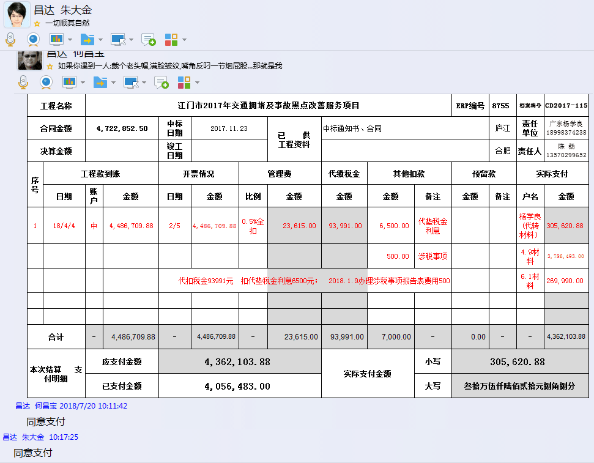

2
工程款支付证书 |  |  |  |  |  |  |  |  |  |  |  |  |  |  | 本次
工程名称 |  | 江门市2017年交通拥堵及事故黑点改善服务项目 |  |  |  |  |  |  |  |  | ERP编号 | 8755 | 档案编号 | CD2017-115 | CD2017-115 | 110 | 8755 | 江门市2017年交通拥堵及事故黑点改善服务项目 | 2017.11.23 | 4722852.50 | 潘美洲 | 26日历天 | 广东省 江门市 | 广东公司杨学良18998374238 | 中标 | 中标
合同金额 |  | 4,722,852.50 |  | 中标 日期 | 2017.11.23 |  | 已 供 工程资料 | 中标通知书、施工合同及内部承包协议原件 |  |  |  | 庐江 | 责任 单位 | 广东杨学良18998374238
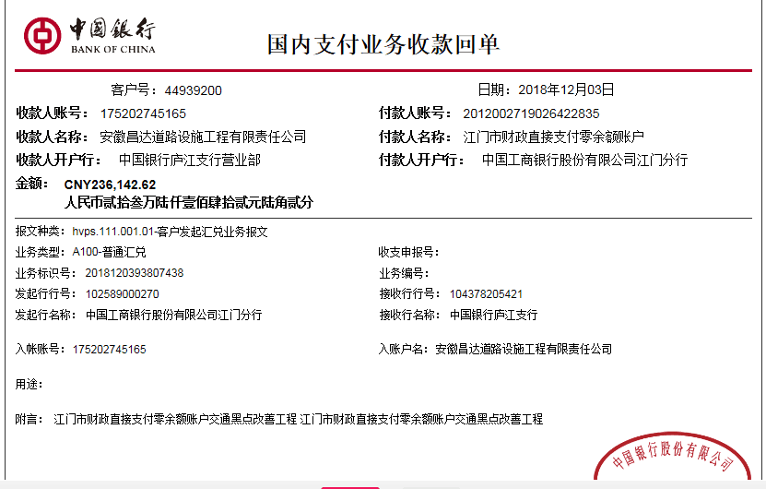
决算金额 |  |  |  | 竣工 日期 |  |  |  |  |  |  |  | 合肥 | 责任人 | 陈 扬13570299652
序号 | 工程款到账 |  |  | 开票情况 |  | 管理费 |  | 代缴税金 | 其他扣款 |  | 预留款 |  | 实际支付
 | 日期 | 账户 | 金额 | 日期 | 金额 | 比例 | 金额 | 金额 | 金额 | 备注 | 金额 | 备注 | 户名 | 金额
1 | 2018-04-04 | 中 | 4,486,709.88 | 2018-02-05 | 4,486,709.88 | 0.5%全扣 | 23,615.00 | 93,991.00 | 6,500.00 | 代垫税金利息 |  |  | 杨学良(代转材料） | 305,620.88
 |  |  |  |  |  |  |  |  | 500.00 | 涉税事项 |  |  | 4.9材料 | 3,786,493.00
 |  |  |  |  |  |  |  |  |  | 代扣税金93991元 扣代垫税金利息6500元； 2018.1.9办理涉税事项报告表费用500 |  |  | 6.1材料 | 269,990.00
 | 本次
2 | 2018-12-03 | 中 | 236,142.62 | 2018-10-18 | 236,142.62 | 已全扣 | 0.00 | 16,233.00 | 0.00 |  | 2,362.00 | 1%预留损失准备金 | 杨学良(代转材料） | 167,547.62
 |  |  |  |  |  |  |  |  |  |  |  |  | 12材料 | 50,000.00

合计 |  | - | 4,722,852.50 | - | 4,722,852.50 | - | 23,615.00 | 110,224.00 | 7,000.00 | - | 2,362.00 | - | - | 4,579,651.50
本次结算 支付明细 |  | 应支付金额 |  | 217,547.62 |  |  |  | 实际支付金额 |  | 小写 | 167,547.62
 |  | 已支付金额 |  | 50,000.00 |  |  |  |  |  | 大写 | 壹拾陆万柒仟伍佰肆拾柒元陆角贰分
申请部门 意见 |  |  |  |  |  |  |  | 项目管理 意见 |  | 何总、朱总已同意支付（附表背面截图）。
财务初审 意见 |  |  |  |  |  |  |  | 财务审核 意见
质安初审 意见 |  |  |  |  |  |  |  | 质安稽查 意见
总经理审批 |  |  |  |  |  |  |  | 董事长审批

